关系图
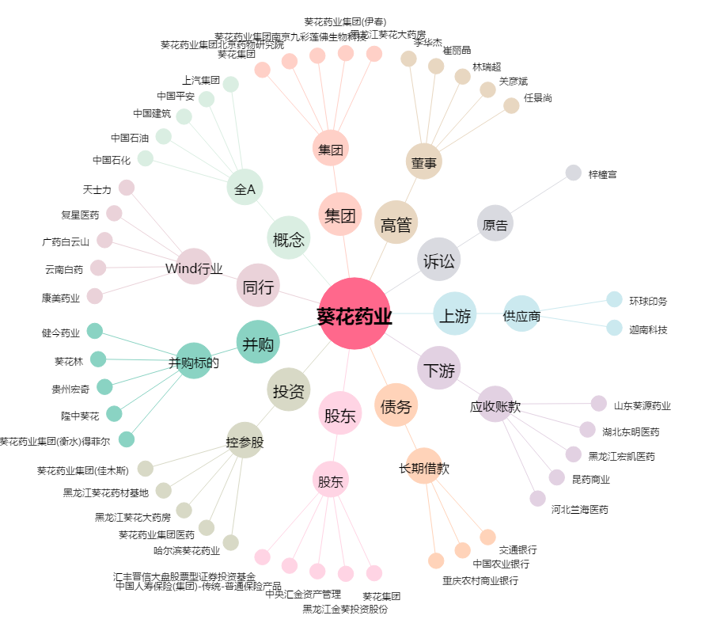
葵花药业[002737.SZ] - 关系概览图

